Sheet1
综合排序 | 全部地区 | 全部类型 | 全部规格 | 全部年份 | 全部资源
热播榜1 | 华语1 | 喜剧1 | 巨制1 | 20201 | vip
新上线2 | 其他2 | 网络大电影2 | 4k2 | 80年代2 | 免费

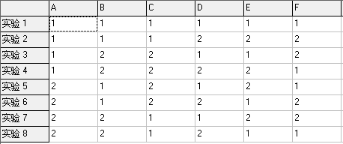
 |  |  |  |  |  | 综合排序热播榜_全部地区华语_全部类型喜剧_全部规格巨制_全部年份2020_全部资源vip
 |  |  |  |  |  | 综合排序热播榜_全部地区华语_全部类型喜剧_全部规格4k_全部年份80年代_全部资源免费
 |  |  |  |  |  | 综合排序热播榜_全部地区其他_全部类型网络大电影_全部规格巨制_全部年份2022_全部资源免费
 |  |  |  |  |  | 综合排序热播榜_全部地区其他_全部类型网络大电影_全部规格4k_全部年份80年代_全部资源vip
 |  |  |  |  |  | 综合排序新上线_全部地区华语_全部类型网络大电影_全部规格巨制_全部年份80年代_全部资源vip
 |  |  |  |  |  | 综合排序新上线_全部地区华语_全部类型网络大电影_全部规格4k_全部年份2020_全部资源免费
 |  |  |  |  |  | 综合排序新上线_全部地区其他_全部类型喜剧_全部规格巨制_全部年份80年代_全部资源免费
 |  |  |  |  |  | 综合排序新上线_全部地区其他_全部类型喜剧_全部规格4k_全部年份2020_全部资源vip

